Deckblatt
Checkliste Selbsteinschätzung

Bild: www.pixabay.com

Name der Einrichtung: | Bsp.: KG Musterhausen

Bearbeitungsstand: | Bsp.: März 2023

Fragen / Anregungen
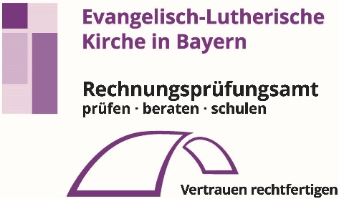 Für Fragen und Anregungen kontaktieren Sie bitte: Rechnungsprüfungsamt der ELKB, München - Ansprechpartnerin: Frau Saskia Pinkert E-Mail: saskia.pinkert@elkb.de Telefon: 089 / 5595 126

Bearbeitungshinweise
Die Fragen dieser Checkliste beziehen sich auf die aktuelle Situation bei Ihnen vor Ort, unabhängig davon, um welche Art von Einrichtung es sich handelt (Verwaltung / Zweckverband / Gesamtkirchengemeinde / Dekanatsbezirk / Kirchengemeinde). Die einzelnen Fragen sind so gestaltet, dass sie in der Regel von der jeweiligen Einrichtung selbst beantwortet werden können. Die Fragestellungen sind in sieben Bereiche gegliedert und jeweils auf einem eigenen Tabellenblatt dargestellt: I Datenschutz, II IT-Sicherheit, III Bau, IV Haushaltswesen, V Kassenwesen, VI Rechnungswesen, VII Haushalts- und Wirtschaftsführung. Das Gesamtergebnis ist im Tabellenblatt "Ergebnis" zusammengefasst und hat eine Gültigkeitsdauer von einem Jahr.
Damit Sie ein aussagekräftiges Ergebnis erhalten, achten Sie bitte stets darauf ALLE Fragen zu beantworten. So sollte nach Bearbeitung der Checkliste bei keiner Frage mehr das Feld "Auswahl" als Antwort erscheinen.
Schritte:
1.
Bitte beginnen Sie damit in das aktuell geöffnete Tabellenblatt "Deckblatt" den Namen Ihrer Einrichtung sowie den Bearbeitungsstand einzutragen.
2.
Als Nächstes rufen Sie das Tabellenblatt "Ergebnis" auf. Hier können Sie sich einen Überblick über die verschiedenen Ergebnis-Klassen verschaffen. Die jeweilige Ergebnis-Klasse hängt von der erzielten Punkt- bzw. Prozentzahl ab. Bsp.: Erreichen Sie im Bereich Datenschutz (Tabellenblatt "I Datenschutz") durch die Beantwortung der Fragen ein Ergebnis in Höhe von 71%, so schließt dieser Bereich mit der Ergebnis-Klasse "Gut" (Farbe Grün-Gelb) ab. Ein Ergebnis von 25% wird dagegen als "Mangelhaft" (Farbe Gelb-Rot) beurteilt.

3.
Die Ergebnisse pro Bereich führen in Summe zum Gesamtergebnis:

4.
Nachdem Sie sich nun einen Überblick über den Aufbau des Dokuments verschafft haben, können Sie gleich mit der Beantwortung der Fragen starten, indem Sie das Tabellenblatt "I Datenschutz" öffnen. An dieser Stelle möchten wir Ihnen noch einen Hinweis zur Beantwortung der Fragen am Beispiel der Frage Nr. 1.2 geben: Je nach Ihrer Einschätzung ist eine passende Antwort auszuwählen: "Ja", "Nein", "Teilweise" oder "Nicht zutreffend". Je nach ausgewählter Antwort wird automatisch eine Punktzahl generiert. Diese wirkt sich - summiert mit den übrigen Antworten - sowohl auf das Einzelergebnis je Bereich (I Datenschutz, II IT-Sicherheit, III Bau etc.) als auch auf das Gesamtergebnis aus (Tabellenblatt "Ergebnis").
Ja = Ja, es wurden alle ehrenamtlich Mitarbeitenden schriftlich auf das Datengeheimnis verpflichtet.
Nein = Nein, es wurden nicht alle ehrenamtlich Mitarbeitenden schriftlich auf das Datengeheimnis verplichtet.
Teilweise = Einige Ehrenamtliche wurden bereits schriftlich auf das Datengeheimnis verplichtet, andere erst mündlich oder noch gar nicht.
Nicht zutreffend = Es gibt keine ehrenamtlich Mitarbeitende, die schriftlich auf das Datengeheimnis verpflichtet werden könnten.

Die Checkliste Selbsteinschätzung soll Ihnen in mehrerlei Hinsicht einen Mehrwert bieten: 1. Sie liefert Ihnen schnell einen Überblick darüber, in welchen Bereichen Sie bereits die notwendigen Vorkehrungen getroffen haben und wo noch Handlungsbedarf besteht. 2. Zu jedem der insgesamt 7 Themenbereiche finden sie jeweils einen vorangestellten Teil "Allgemeines" mit grundlegenden Informationen. 3. Zusätzlich finden Sie zu jeder zu beantwortenden Frage Erläuterungen, Hinweise und die geltenden Rechtsvorschriften. 4. Darüber hinaus wird auf aktuell verfügbare Muster und Vorlagen verwiesen, samt dem Ort, wo sie diese finden können. 5. Bei Beantwortung aller Fragen, erhalten Sie auf dem Tabellenblatt "Ergebnis" einen Überblick über die Einzelergebnisse pro bearbeiteten Bereich. 6. Zuguterletzt wird Ihnen auf einen Blick das Gesamtergebnis dargestellt. Wir wünschen Ihnen viel Erfolg bei der Nutzung und empfehlen Ihre besondere Aufmerksamkeit den Bereichen mit Handlungsbedarf zu widmen.

VII H & Wirtschaftsführung
VII | Haushalts- und Wirtschaftsführung
Allgemeines |  |  |  | Rechtsgrundlagen / Hinweise | Muster / Vorlagen
Zur Haushalts- und Wirtschaftsführung zählen insbesondere folgende Bereiche: Wirtschaftliche Betätigungen (umsatzsteuerpflichtige Umsätze), Anlage des Vermögens (Zentralen Rücklagenverwaltung / eigene Vermögensverwaltung) sowie der belegbar wirtschaftliche und sparsame Mitteleinsatz. |  |  |  | KHO = Kirchliche Haushaltsordnung, KGO = Kirchengemeindeordnung, DBO = Dekanatsbezirksordnung, HKRV = Verordnung über das Haushalts-, Kassen- und Rechnungswesen der (Gesamt-)Kirchengemeinden und Dekanatsbezirke, HHBek = Haushaltsbekanntmachung.
Nummer | Frage | Einschätzung | Punktzahl | Rechtsgrundlagen / Hinweise | Muster / Vorlagen
7.1 | Wann wurde die Steuercheckliste, wonach die Höhe der steuerpflichtigen Umsätze ersichtlich sind, letztmalig bearbeitet? Hinweis: Wenn KEINE Steuercheckliste vorliegt bitte "Nicht zutreffend" auswählen. | Auswahl |  | Nr. 1.8 HHBek: Anhand der zu erstellenden Steuercheckliste ist die Höhe zu ermitteln, die der Rechtsträger an steuerpflichtigen Umsätzen erzielt. Die Überprüfung hat jährlich zu erfolgen - auch wenn festgestellt wird, dass die Höhe der steuerpflichtigen Umsätze unter die Kleinunternehmerregelung fällt. Ziel dabei ist festzustellen, ob der Rechtsträger ab dem 01.01.2025 unter oder über die Kleinunternehmerregelung (§ 19 UStG - steuerpflichtiger Umsatz größer 22.000,00 EUR) fällt. Überschreiten die Umsätze des Rechtsträgers die Grenze von 22.000,00 EUR, sind regelmäßige USt-Voranmeldungen und eine Umsatzsteuerjahreserklärung abzugeben. Unterschreitet der Rechtsträger dagegen die Grenze von 22.000,00 EUR, sind nur einmal jährlich Umsatzsteuererklärungen abzugeben. Die Buchführung ist so zu gestalten, dass die steuerpflichtigen Sachverhalte (Ausgaben = Vorsteuer; Einnahmen = Umsatzsteuer) entsprechend erfasst und verbucht werden. Hinweis: Eine aktuelle Steuercheckliste ist nicht älter als 1 Jahr. | Hinweise und Handreichungen zum Steuerrecht sind abrufbar unter: https://www2.elkb.de/intranet/node/2067
7.2 | Wenn eine Steuercheckliste vorliegt, sind die erfassten steuerpflichtigen Umsätze geringer oder größer als 22.000,00 EUR? Hinweis: Wenn KEINE Steuercheckliste vorliegt bitte "Nicht zutreffend" auswählen. | Auswahl |  | Hinweis: Der steuerpflichtige Betrag ist dem Tabellenblatt "5. Checkl. Steuerpflichtig" (siehe Musterbild rechts) zu entnehmen. Nr. 1.8 HHBek: Liegt der ermittelte steuerpflichtige Umsatz unter 22.000,00 EUR ist die Kleinunternehmerregelung anzuwenden. Liegt der ermittelte steuerpflichtige Umsatz dagegen über 22.000,00 EUR, hat der Rechtsträger ab dem 01.01.2025 regelmäßige Umsatzsteuervoranmeldungen und eine Umsatzsteuerjahreserklärung abzugeben. | 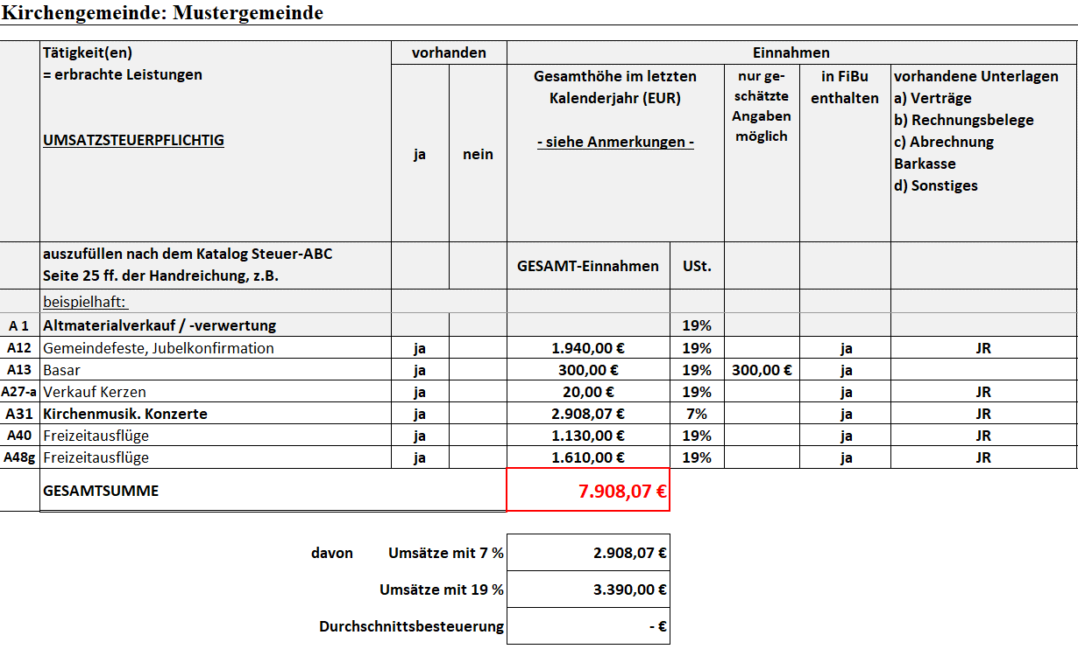
7.3 | Wird das Vermögen (SB 92) in einer Zentralen Rücklagenverwaltung verwaltet? | Auswahl |  | § 18 Abs. 1 HKRV: Werden die Rücklagen im Wesentlichen / größtenteils in der Zentralen Rücklagenverwaltung in der zuständigen Verwaltung verwaltet, sind bei gemeinsamer Anlageform die unterschiedlichen Zweckbestimmungen der Mittel nachvollziehbar. Verwaltet der Rechtsträger dagegen sein Vermögen auf eigenen Konten, können keine Synergieeffekte entstehen, wie sie bei einer gemeinsamen Rücklagenverwaltung möglich sind.
7.4 | Ist durch entsprechende Maßnahmen sichergestellt, dass alle Einnahmen erhoben werden und Ausgaben stets im Hinblick auf einen wirtschaftlichen und sparsamen Mitteleinsatz hinterfragt werden? | Auswahl |  | Zu den Maßnahmen zählen z. B. das Durchführen von Mahnverfahren zur sicheren Erhebung von Einnahmen oder die regelmäßige Überprüfung der Dauerschuldverhältnisse (z. B. prüfen, ob die mit dem Leasinggeber vereinbarte Höhe bei den Seitenvolumina noch angemessen ist).
7.5 | Wurde damit begonnen ein Risikomanagementsystem aufzubauen? | Auswahl |  | Die kirchlichen Körperschaften sind für den gewissenhaften Umgang mit den ihnen anvertrauten Geldern und Vermögenswerten verantwortlich (§ 65 KGO). Zu einem verantwortungsgerechten Umgang zählt auch die Auseinandersetzung mit möglichen Risiken, die sich auf die Vermögenswerte auswirken können. Der Aufbau eines Risikomanagements liefert hierzu einen wichtigen Beitrag. | Ein Muster für den Aufbau eines Risikomanagementsystems ist abrufbar unter: https://de.cloud.fabasoft.com/folio/public/3td8agyut28el08vmqx0h0t6s1
Erreichte Punktzahl |  |  | 0
Maximale Punktzahl |  |  | 10
Einzelergebnis in % |  |  | 0%

